提出書類一覧（交付申請）
EPA
＜様式共通＞
セルが青い箇所のみご記入下さい。
※白セルは自動入力されますので、入力不要です。
 | 令和７年度外国人介護福祉士候補者受入施設研修費補助金 提出書類一覧（交付申請時）
（市区町村外）
 | 交付申請の提出にあたり、こちらで提出書類をチェックの上、一緒にご提出下さい。
 |  | 法人名：
 |  | 施設名： | 施設所在地：
 |  | サービス種別： | 事業所番号：

 | 番号 | 提 出 書 類 名 |  | 提出時 チェック欄 | 注意点

 | 1 | 令和７年度外国人介護福祉士候補者受入施設研修費補助金提出書類一覧（交付申請時）（本票）
 | 2 | 令和７年度外国人介護福祉士候補者受入施設研修費補助金交付申請書 （第１号様式２） |  |  | ◆法人名、法人住所、代表者名、代表者印は印鑑証明書と同一のものか。 ◆日付は提出日を記入すること。
 | 3 | 令和７年度外国人介護福祉士候補者受入施設研修費補助金所要額調書（第１号様式２の１） |  |  | ◆記入ミス、転記ミスはないか。
 | 4 | 外国人介護福祉士候補者受入調書（交付申請用）（第１号様式２の２） |  |  | ◆記入ミス、転記ミスはないか。
 | 5 | 所要経費積算内訳（交付申請用）（第１号様式２の３） |  |  | ◆記入ミス、転記ミスはないか。
 | 7 | 令和７年度外国人介護福祉士候補者受入施設研修計画書（第１号様式２の４） |  |  | ◆記入ミス、転記ミスはないか。
 | 7 | 印鑑証明書（原本） ※昨年度と変更がなくても必要 |  |  | ◆令和７年4月1日以降に取得したもの ◆同一法人で複数事業所が申請する場合は、一部は原本で他はコピー可
 | 8 | 領収書、見積書の写し等の補助対象経費を積算した根拠資料 |  |  | ◆支払済みの経費は領収書を提出 ◆数字の根拠となる資料は全て添付 ◆各資料に、所要経費積算内訳（第１号様式２の３）の見積書項番と対応する番号を記入
 |  | ※金額換算可能な各種ポイントが付与・利用された場合の当該ポイント相当額の確認 できる根拠資料 ※利用されたポイント数が記載された請求書、ポイント付与の条件（何円購入で 何ポイント）や１ポイント当たりの換金率が記載されたカード会社の規約書等 |  |  | ◆該当がある場合のみ提出
 | 9 | 雇用契約書の写し ※JICWELSのもの （日本語版のみ提出） |  |  | JICWELS 様式10⁻2
 | 10 | 介護研修計画書（JICWELS様式４－２）又は介護研修プログラムの写し
 | 11 | その他参考となる資料（「研修実施体制説明書」（JICWELS様式５）等）
 | ※その他必要に応じて、書類の提出をお願いすることがあります。

○申請する経費について、以下の点を確認し、レ点をつけてください。
 |  | 各候補者について、過去に同一・同種の備品（消耗品を除く）を補助対象として申請していない。

 |  | 今回喀痰吸引等研修の受講に要する経費を申請している候補者について、過去に喀痰吸引等研修の受講に要する経費に係る補助金の交付実績がない。

〇対象経費の支払時に、金額換算可能な各種ポイントが付与又は利用されたかについて、 以下チェックボックスのうち該当するものにレ点を付けてください。
① |  | 対象経費の支払時に、金額換算可能な各種ポイントが付与された。
 |  | ※金額換算可能な各種ポイントが付与された場合は、当該ポイントの今後の利用予定有無にかかわらず、レ点を付けること。
② |  | 対象経費の支払時に、対象経費の一部又は全部の金額について金額換算可能な各種ポイントを利用した。

③ |  | 上記①及び②のいずれにも該当しない。

1号様式２
＜様式共通＞
セルが青い箇所のみご記入下さい。
※白セルは自動入力されますので、入力不要です。
第１号様式２ (EPA)

 |  |  |  |  | 令和 年 月 日

東京都知事 殿

 |  |  | 法人名
 |  |  | 施設名
 |  |  | 代表者職氏名 |  |  | 印
 |  |  | 法人住所

令和７年度 外国人介護福祉士候補者受入施設研修費補助金交付申請書

このことについて、関係書類を添えて、下記のとおり申請します。

記

１ 申請額 | 0 |  |  | 円

２ 申請書類

（１） 令和７年度外国人介護福祉士候補者受入施設研修費補助金所要額調書
（第１号様式２の１）

（２） 外国人介護福祉士候補者受入調書（交付申請用）（第１号様式２の２）

（３） 所要経費積算内訳（交付申請用）（第１号様式２の３）

（４） 令和７年度外国人介護福祉士候補者受入施設研修計画書（第１号様式２の４）

３ 添付書類

（１） 印鑑証明書（原本）

（２） 領収書、見積書の写し等の補助対象経費を積算した根拠資料
金額換算可能な各種ポイントが付与・利用された場合の当該ポイント相当額の確認できる根拠資料
（該当がある場合のみ提出）

（３） 雇用契約書の写し

（４） 「介護研修計画書」（ＪＩＣＷＥＬＳ様式４－２）又は「介護研修プログラム」の写し

（５） その他参考となる資料（「研修実施体制説明書」（ＪＩＣＷＥＬＳ様式５）等）

 |  | 書類送付先 | 住所 | 〒

 |  |  | 宛名
 |  | 担当 | 部署
 |  |  | 電話番号
記載例
 |  |  | メールアドレス

 |  |  | ふりがな
 |  |  | 氏名

1号様式２-1
第１号様式２の１ (EPA)
＜様式共通＞
セルが青い箇所のみご記入下さい。
※白セルは自動入力されますので、入力不要です。
令和７年度 外国人介護福祉士候補者受入施設研修費補助金所要額調書

 |  |  |  | 法人名
 |  |  |  | 施設名

 |  |  |  |  |  | 単位：円
都補助 基準額 （Ａ） | 対象経費 の実支出 予定額 （Ｂ） | 選定額 （Ｃ） （ＡとＢとを比較 していずれか小 さい方の額） | 総事業費 （Ｄ） | 寄附金その 他の収入額 （Ｅ） | 差引後総事業費 （Ｆ）＝（Ｄ－Ｅ） | 都補助金所要額 （Ｇ） （ＣとＦとを比較 していずれか小 さい方の額） （千円未満切捨て）
0 | 0 | 0 | 0 | 0 | 0 | 0

（注）１ Ａ欄の詳細な内訳を、「外国人介護福祉士候補者受入調書」（第１号様式２の２）に記入すること。
２ Ｂ欄及びＤ欄の詳細な内訳を、「所要経費積算内訳」（交付申請用）（第１号様式２の３）に記入すること。
３ Ｅ欄には、使途を当該事業に限定した寄附金等があれば、記入すること。 また、対象経費の支払時に、金額換算可能な各種ポイントが付与された場合には、当該ポイント相当額を記入すること。

1号様式２-2
＜様式共通＞
セルが青い箇所のみご記入下さい。
※白セルは自動入力されますので、入力不要です。
第１号様式２の２（EPA)
外国人介護福祉士候補者受入調書（交付申請用）

 |  |  |  | 施設名 | 0

外国人介護福祉士候補者氏名:
上段 雇用契約書上の言語
（アルファベット、漢字等）
下段 カタカナ
 |  | 候補者氏名 | 候補者国籍 | 入国年度 | 申請年度 の受入施設 での就労月数 | 喀痰吸引等研修の受講に要する経費の既交付年度 | 都補助基準額（円） （候補者につき、100万円に就労月数を乗じ、 12で除した額） （１円未満切捨て）
 | 1 |  |  |  |  |  | 0

 | 2 |  |  |  |  |  | 0

 | 3 |  |  |  |  |  | 0

 | 4 |  |  |  |  |  | 0

 | 5 |  |  |  |  |  | 0

 | 6 |  |  |  |  |  | 0

 | 7 |  |  |  |  |  | 0

 | 8 |  |  |  |  |  | 0

 | 9 |  |  |  |  |  | 0

 | 10 |  |  |  |  |  | 0

 | 11 |  |  |  |  |  | 0

 | 12 |  |  |  |  |  | 0

 | 13 |  |  |  |  |  | 0

 | 14 |  |  |  |  |  | 0

 | 15 |  |  |  |  |  | 0

 | 16 |  |  |  |  |  | 0

 | 17 |  |  |  |  |  | 0

 | 18 |  |  |  |  |  | 0

 | 19 |  |  |  |  |  | 0

 | 20 |  |  |  |  |  | 0

 | 21 |  |  |  |  |  | 0

 | 22 |  |  |  |  |  | 0

 | 23 |  |  |  |  |  | 0

 | 24 |  |  |  |  |  | 0

 | 25 |  |  |  |  |  | 0

 | 合計 |  |  |  |  |  | 0

1号様式２-3
＜様式共通＞
セルが青い箇所のみご記入下さい。
※白セルは自動入力されますので、入力不要です。
第１号様式２の３ (EPA) |  |  |  |  |  |  |  | （施設名： | 0 | )

所要経費積算内訳（交付申請用）

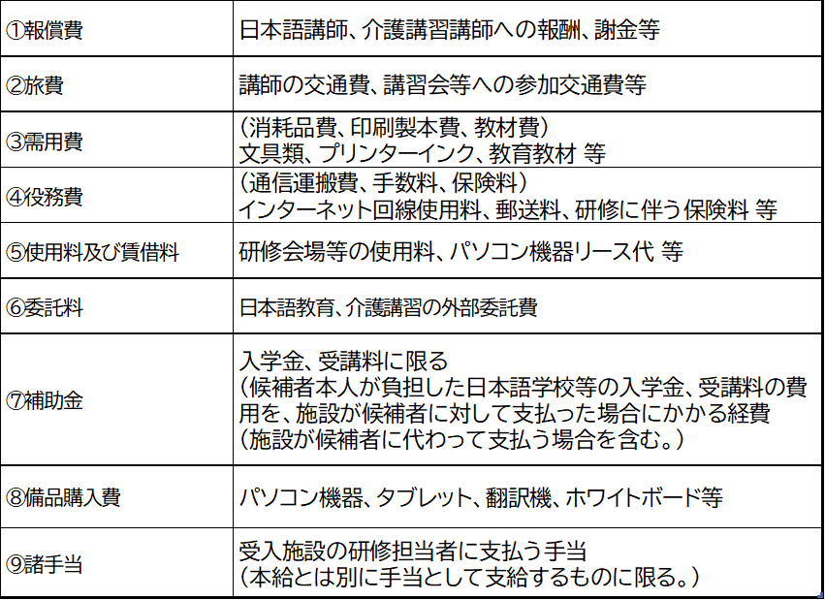
 |  |  |  |  |  |  |  |  | 単位：円
 | 科目区分 | 用途 | 単価 | 回数（数量） | 金額 | 見積書項番 | 対象者（番号） | 付与ポイント数 寄付金等 | 備考
補 助 対 象 経 費 |  |  |  |  | 0
 |  |  |  |  | 0
 |  |  |  |  | 0
 |  |  |  |  | 0
 |  |  |  |  | 0
 |  |  |  |  | 0
 |  |  |  |  | 0
 |  |  |  |  | 0
 |  |  |  |  | 0
 |  |  |  |  | 0
 |  |  |  |  | 0
 |  |  |  |  | 0
 |  |  |  |  | 0
 |  |  |  |  | 0
 |  |  |  |  | 0
 |  |  |  |  | 0
 |  |  |  |  | 0
 |  |  |  |  | 0
 |  |  |  |  | 0
 |  |  |  |  | 0
 |  |  |  |  | 0
 |  |  |  |  | 0
 |  |  |  |  | 0
 |  |  |  |  | 0
 |  |  |  |  | 0
 |  |  |  |  | 0
 |  |  |  |  | 0
 |  |  |  |  | 0
 | 小計（対象経費の実支出予定額） |  |  |  | 0 |  |  | 0
補 助 対 象 外 経 費 |  |  |  |  | 0
 |  |  |  |  | 0
 |  |  |  |  | 0
 |  |  |  |  | 0
 | 小計 |  |  |  | 0
合計 （総事業費） |  |  |  |  | 0 |  |  | 0
※科目区分の欄には、報償費、需用費などの科目を記すこと。
※見積書の写し等、補助対象経費の内容について具体的に分かるものを添付すること。

1号様式２-4
＜様式共通＞
セルが青い箇所のみご記入下さい。
※白セルは自動入力されますので、入力不要です。
第１号様式２の４ (EPA)

令和７年度外国人介護福祉士候補者受入施設研修計画書

 |  |  |  | 施設名

１ 令和７年度の受入れ人数 |  |  | 人

２ 研修予定カリキュラム
 | 分 野 | 研修（予定）内容 |  |  | 特記事項
 | 日本語学習関係

 | 国家試験関係 （介護分野の専門知識学習）

 | 学習環境の整備及び 研修担当者の活動内容

 | その他

